홀딩재고 재검 진행
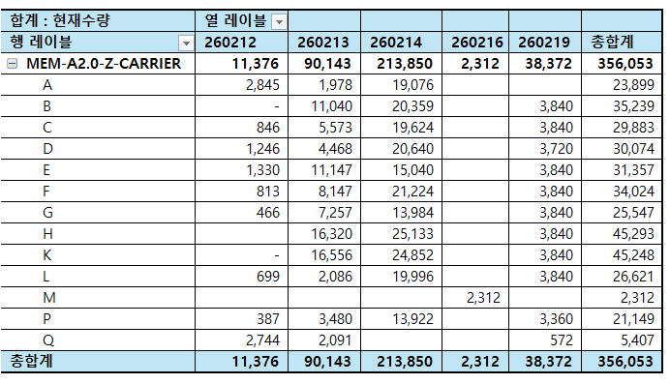
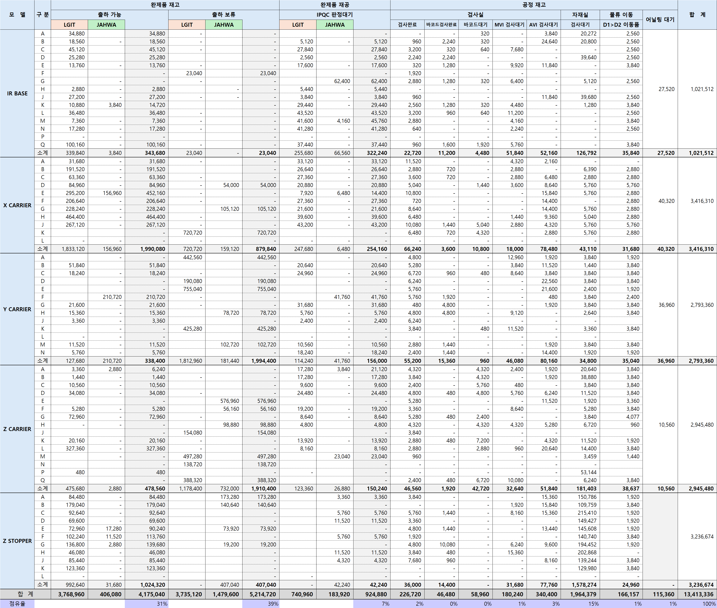
 | 2/24부터 어닐링 가능 |  | 2/20 | 2/21 | 2/22 | 2/23 | 2/24 | 2/25 | 2/26 | 2/27 | 2/28 | 3/1 | 3/2 | 3/3 | 3/4 | 3/5 | 3/6 | 3/7 | 3/8 | 3/9 | 3/10 | 3/11 | 3/12 | 3/13 | 3/14 | 3/15 | 3/16 | 3/17 | 3/18 | 3/19 | 3/20 | 3/21 | 3/22 | 3/23 | 3/24
재어닐링 필요 수량 | 1,320,000 | 재어닐링 | 40000 | 40000 | 40000 | 40000 | 40000 | 40000 | 40000 | 40000 | 40000 | 40000 | 40000 | 40000 | 40000 | 40000 | 40000 | 40000 | 40000 | 40000 | 40000 | 40000 | 40000 | 40000 | 40000 | 40000 | 40000 | 40000 | 40000 | 40000 | 40000 | 40000 | 40000 | 40000 | 40000
재어닐링 가능 수량 | 40,000 | 측정
 |  | 검사
 |  | 출하팀

